Sheet1
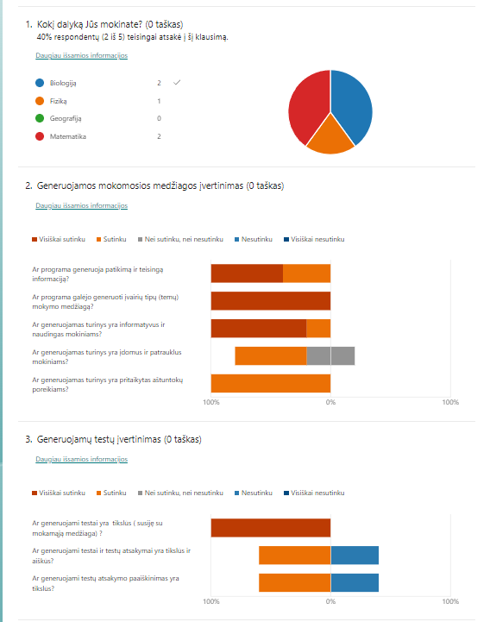
ID | Pradžios laikas | Pabaigos laikas | El. paštas | Pavadinimas | Iš viso taškų | Apklausos atsiliepimai | Paskutinio modifikavimo laikas | Kokį dalyką Jūs mokinate? | Taškai – Kokį dalyką Jūs mokinate? | Atsiliepimai – Kokį dalyką Jūs mokinate? | Taškai – Generuojamos mokomosios medžiagos įvertinimas | Atsiliepimai – Generuojamos mokomosios medžiagos įvertinimas | Ar programa generuoja patikimą ir teisingą informaciją? | Taškai – Ar programa generuoja patikimą ir teisingą informaciją? | Atsiliepimai – Ar programa generuoja patikimą ir teisingą informaciją? | Ar programa galėjo generuoti įvairių tipų (temų) mokymo medžiagą? | Taškai – Ar programa galėjo generuoti įvairių tipų (temų) mokymo medžiagą? | Atsiliepimai – Ar programa galėjo generuoti įvairių tipų (temų) mokymo medžiagą? | Ar generuojamas turinys yra informatyvus ir naudingas mokiniams? | Taškai – Ar generuojamas turinys yra informatyvus ir naudingas mokiniams? | Atsiliepimai – Ar generuojamas turinys yra informatyvus ir naudingas mokiniams? | Ar generuojamas turinys yra įdomus ir patrauklus mokiniams? | Taškai – Ar generuojamas turinys yra įdomus ir patrauklus mokiniams? | Atsiliepimai – Ar generuojamas turinys yra įdomus ir patrauklus mokiniams? | Ar generuojamas turinys yra pritaikytas aštuntokų poreikiams? | Taškai – Ar generuojamas turinys yra pritaikytas aštuntokų poreikiams? | Atsiliepimai – Ar generuojamas turinys yra pritaikytas aštuntokų poreikiams? | Atsiliepimai – Generuojamų testų įvertinimas | Taškai – Generuojamų testų įvertinimas | Ar generuojami testai yra tikslūs ( susiję su mokamąją medžiaga) ? | Atsiliepimai – Ar generuojami testai yra tikslūs ( susiję su mokamąją medžiaga) ? | Taškai – Ar generuojami testai yra tikslūs ( susiję su mokamąją medžiaga) ? | Ar generuojami testai ir testų atsakymai yra tikslūs ir aiškūs? | Atsiliepimai – Ar generuojami testai ir testų atsakymai yra tikslūs ir aiškūs? | Taškai – Ar generuojami testai ir testų atsakymai yra tikslūs ir aiškūs? | Ar generuojami testų atsakymo paaiškinimas yra tikslūs? | Atsiliepimai – Ar generuojami testų atsakymo paaiškinimas yra tikslūs? | Taškai – Ar generuojami testų atsakymo paaiškinimas yra tikslūs? | Ar šią programą būtų lengva naudotis Jums ir Jūsų mokiniams? | Atsiliepimai – Ar šią programą būtų lengva naudotis Jums ir Jūsų mokiniams? | Taškai – Ar šią programą būtų lengva naudotis Jums ir Jūsų mokiniams? | Ar programa yra naudinga mokiniams pasiekti geresnių rezultatų? | Atsiliepimai – Ar programa yra naudinga mokiniams pasiekti geresnių rezultatų? | Taškai – Ar programa yra naudinga mokiniams pasiekti geresnių rezultatų? | Kokius papildomus įrankius ar funkcijas norėtumėte, kad programa turėtų? | Taškai – Kokius papildomus įrankius ar funkcijas norėtumėte, kad programa turėtų? | Atsiliepimai – Kokius papildomus įrankius ar funkcijas norėtumėte, kad programa turėtų?
1 | 12/25/23 | 12/25/23 | anonymous |  |  |  |  | Matematika |  |  |  |  | Visiškai sutinku |  |  | Visiškai sutinku |  |  | Visiškai sutinku |  |  | Sutinku |  |  | Sutinku |  |  |  |  | Visiškai sutinku |  |  | Nesutinku |  |  | Nesutinku |  |  | Sutinku |  |  | Sutinku |  |  | Įsiminti išmoktų temų ir atsakytų testų rezultatus.
2 | 12/27/24 | 12/27/24 | anonymous |  |  |  |  | Matematika |  |  |  |  | Sutinku |  |  | Visiškai sutinku |  |  | Sutinku |  |  | Nei sutinku, nei nesutinku |  |  | Sutinku |  |  |  |  | Visiškai sutinku |  |  | Nesutinku |  |  | Nesutinku |  |  | Visiškai sutinku |  |  | Visiškai sutinku |  |  | Generuoti turinį ne tik aštuntokams, bet ir kitoms klasėms, taip pat suaugusiems.
3 | 12/27/24 | 12/27/24 | anonymous |  |  |  |  | Biologiją |  |  |  |  | Visiškai sutinku |  |  | Visiškai sutinku |  |  | Visiškai sutinku |  |  | Sutinku |  |  | Sutinku |  |  |  |  | Visiškai sutinku |  |  | Sutinku |  |  | Sutinku |  |  | Visiškai sutinku |  |  | Visiškai sutinku |  |  | Iliustracijos turėtų būti įtrauktos į programą. Jos padeda vizualiai perteikti sudėtingas sąvokas, palengvindamos mokinių supratimą. Vaizdiniai elementai palaiko mokinių susidomėjimą ir didinana mokymosi efektyvumą.
4 | 12/27/24 | 12/27/24 | anonymous |  |  |  |  | Biologiją |  |  |  |  | Sutinku |  |  | Visiškai sutinku |  |  | Visiškai sutinku |  |  | Sutinku |  |  | Sutinku |  |  |  |  | Visiškai sutinku |  |  | Sutinku |  |  | Sutinku |  |  | Visiškai sutinku |  |  | Visiškai sutinku |  |  | Lesiti išsaugoti generuotą turinį (pvz. eksportuoti turinį į failą).
5 | 12/27/24 | 12/27/24 | anonymous |  |  |  |  | Fiziką |  |  |  |  | Visiškai sutinku |  |  | Visiškai sutinku |  |  | Visiškai sutinku |  |  | Nei sutinku, nei nesutinku |  |  | Sutinku |  |  |  |  | Visiškai sutinku |  |  | Sutinku |  |  | Sutinku |  |  | Sutinku |  |  | Sutinku

